2.Pivot VC
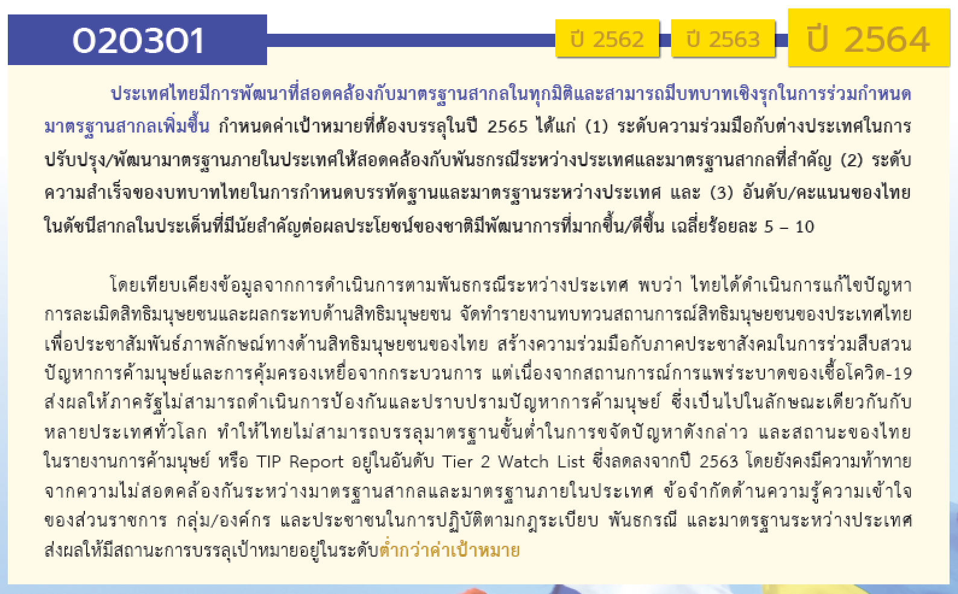
องค์ประกอบ/ปัจจัย | ปีงบประมาณ
 | 2560 | 2561 | 2562 | 2563 | 2564 | 2565 | 2566 | (blank) | รวมจำนวนโครงการทั้งหมด
020301V01 |  | 3 | 95 | 11 | 19 | 10 | 1 |  | 139
020301F0101 |  |  |  |  | 4 |  |  |  | 4
020301F0102 |  | 1 | 5 | 4 | 7 | 3 | 1 |  | 21
020301F0103 |  | 1 | 33 | 1 | 3 | 4 |  |  | 42
020301F0104 |  |  | 19 | 1 | 2 | 1 |  |  | 23
020301F0105 |  | 1 | 38 | 5 | 3 | 2 |  |  | 49
020301V02 |  | 1 | 1 | 3 | 33 | 10 |  |  | 48
020301F0201 |  | 1 | 1 | 3 | 33 | 10 |  |  | 48
020301F0202
020301V03 | 1 |  | 6 | 6 | 7 | 4 | 2 |  | 26
020301F0301 | 1 |  | 5 | 4 | 3 | 1 | 2 |  | 16
020301F0302 |  |  | 1 | 2 | 4 | 3 |  |  | 10
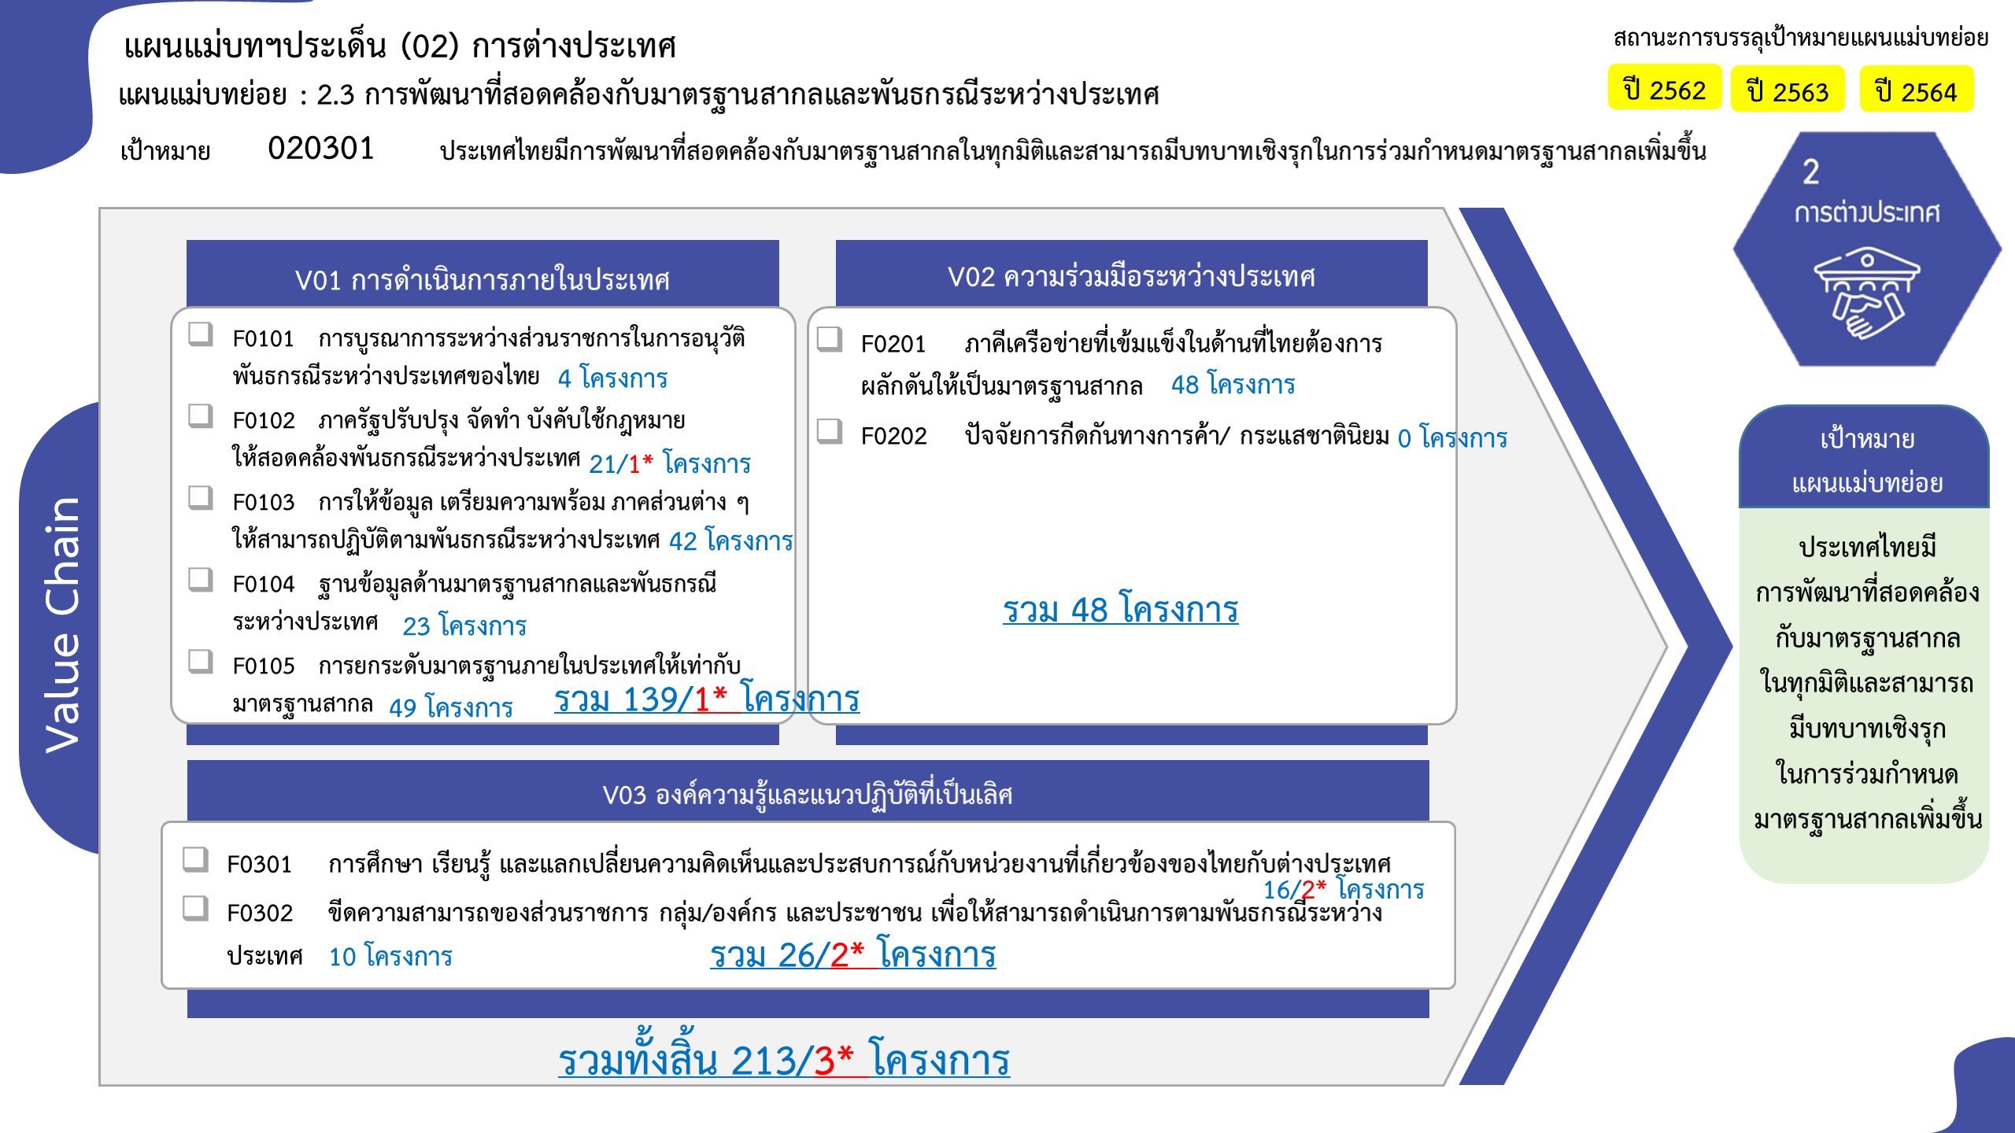
ไม่สอดคล้องกับ V และ F ใด |  | 1 | 6 | 10 |  |  |  |  | 17
F00 |  | 1 | 6 | 10 |  |  |  |  | 17
รวมจำนวนโครงการทั้งหมด | 1 | 5 | 108 | 30 | 59 | 24 | 3 |  | 230
*F00 หมายถึงโครงการไม่สอดคล้องกับองค์ประกอบและปัจจัยใดของเป้าหมายแผนแม่บทย่อย

 |  |  |  |  |  |  |  |  |  | หมายเหตุ: n* หมายถึง โครงการเพื่อขับเคลื่อนการบรรลุเป้าหมายตามยุทธศาสตร์ชาติ ประจำปีงบประมาณ พ.ศ. 2566
โครงการที่ไม่สอดคล้องกับองค์ประกอบและปัจจัยใดของเป้าหมายแผนแม่บทย่อย จำนวน 17 โครงการ

4.รวม
โครงการภายใต้เป้าหมายแผนแม่บทย่อย: 020301 ประเทศไทยมีการพัฒนาที่สอดคล้องกับมาตรฐานสากลในทุกมิติและสามารถมีบทบาทเชิงรุกในการร่วมกำหนดมาตรฐานสากลเพิ่มขึ้น มากขึ้น
โครงการที่ปรากฎเป็นโครงการที่ผ่านการอนุมัติจากผู้บริหาร (M7) ของหน่วยงานเท่านั้น (ข้อมูล ณ เดือนมีนาคม 2565)

ชื่อโครงการ / การดำเนินงาน | ปีงบประมาณ | วันที่เริ่มต้นโครงการ | วันที่สิ้นสุดโครงการ | หน่วยงานระดับกองหรือเทียบเท่า | หน่วยงานระดับกรมหรือเทียบเท่า | หน่วยงานระดับกระทรวงหรือเทียบเท่า | ประเภทโครงการ | องค์ประกอบ | ปัจจัย
โครงการจัดทำความตกลงยอมรับร่วมกันกับประเทศคู่ค้าภายใต้โครงการผู้ประกอบการระดับมาตรฐานเออีโอ (Mutual Recognition Arrangement: MRA of AEOs) | 2560 | ตุลาคม 2559 | กันยายน 2565 | กองมาตรฐานพิธีการและราคาศุลกากร (กมพ.) | กรมศุลกากร | กระทรวงการคลัง |  | 020301V03 | 020301F0301
การปรับปรุงแก้ไขกฎหมายภายในให้สอดคล้องกับพันธกรณีตามอนุสัญญาสหประชาชาติว่าด้วยกฎหมายทะเล ค.ศ. 1982 และการแก้ไขกฎหมายภายในให้สอดคล้องกับพันธกรณีตามอนุสัญญาระหว่างประเทศอื่น ๆ ที่เกี่ยวกับกฎหมายทะเล | 2561 | ตุลาคม 2560 | กันยายน 2565 | กองกฎหมาย | กรมสนธิสัญญาและกฎหมาย | กระทรวงการต่างประเทศ |  | 020301V01 | 020301F0102
การกำกับ ตรวจสอบและประเมินผลตามกฎหมายว่าด้วยการป้องกันและปราบปราม การฟอกเงินและกฎหมายว่าด้วยการต่อต้านการสนับสนุนทางการเงินแก่การก่อการร้ายและการแพร่ขยายอาวุธที่มีอานุภาพทำลายล้างสูงของผู้มีหน้าที่รายงานการทำธุรกรรม | 2561 | ตุลาคม 2560 | ธันวาคม 2562 | กองกำกับและตรวจสอบ | สำนักงานป้องกันและปราบปรามการฟอกเงิน | หน่วยงานขึ้นตรงนายกรัฐมนตรี |  | 020301V01 | 020301F0105
โครงการเพิ่มประสิทธิภาพระบบเทคโนโลยีสารสนเทศและบริหารจัดการความมั่นคงปลอดภันด้านสารสนเทศของสำนักงาน ปปง. | 2561 | ตุลาคม 2560 | กันยายน 2565 | กองความร่วมมือระหว่างประเทศ | สำนักงานป้องกันและปราบปรามการฟอกเงิน | หน่วยงานขึ้นตรงนายกรัฐมนตรี |  | 0 | F00
การดำเนินงานจัดทำความตกลงยอมรับร่วมกันกับประเทศคู่ค้าภายใต้โครงการผู้ประกอบการระดับมาตรฐานเออีโอ (Mutual Recognition Arrangement: MRA of AEOs) (เดิม : การดำเนินงานขึ้นทะเบียนผู้ประกอบการระดับมาตรฐานเออีโอ (AEOs)) | 2561 | ตุลาคม 2560 | กันยายน 2564 | กองมาตรฐานพิธีการและราคาศุลกากร (กมพ.) | กรมศุลกากร | กระทรวงการคลัง |  | 020301V02 | 020301F0201
โครงการเสริมสร้างภาพลักษณ์และความเชื่อมั่นให้แก่สำนักงาน ปปง. | 2561 | เมษายน 2561 | กันยายน 2563 | กองสื่อสารองค์กร | สำนักงานป้องกันและปราบปรามการฟอกเงิน | หน่วยงานขึ้นตรงนายกรัฐมนตรี |  | 020301V01 | 020301F0103
การตรวจสอบคุณสมบัติและความเหมาะสมของผู้บริหาร ผู้เป็นเจ้าของ หรือผู้ถือหุ้นใหญ่ของสถาบันการเงิน ตามหลักความเสี่ยง | 2562 | ตุลาคม 2561 | กันยายน 2562 | กลุ่มงานยุทธศาสตร์องค์กร | ธนาคารแห่งประเทศไทย | หน่วยงานอื่นๆ |  | 020301V01 | 020301F0105
การแสวงหาเครือข่ายความร่วมมือเพื่อจัดการความเสี่ยงที่เผชิญอยู่ | 2562 | ตุลาคม 2561 | กันยายน 2562 | กลุ่มงานยุทธศาสตร์องค์กร | ธนาคารแห่งประเทศไทย | หน่วยงานอื่นๆ |  | 0 | F00
การประสานความร่วมมือเชิงรุกและการตอบสนองข้อมูลด้านการกำกับตรวจสอบ | 2562 | ตุลาคม 2561 | กันยายน 2562 | กลุ่มงานยุทธศาสตร์องค์กร | ธนาคารแห่งประเทศไทย | หน่วยงานอื่นๆ |  | 020301V01 | 020301F0105
การพิจารณาทบทวนนโยบายและมาตรการในการกำกับตรวจสอบเกี่ยวกับนวัตกรรมทางเทคโนโลยี และเทคโนโลยีทางการเงิน | 2562 | ตุลาคม 2561 | กันยายน 2562 | กลุ่มงานยุทธศาสตร์องค์กร | ธนาคารแห่งประเทศไทย | หน่วยงานอื่นๆ |  | 020301V01 | 020301F0105
ตรวจสอบคุณสมบัติและความเหมาะสมของผู้บริหารผู้เป็นเจ้าของหรือผู้ถือหุ้นใหญ่ของสถาบันการเงินตามหลักความเสี่่ยง | 2562 | ตุลาคม 2561 | กันยายน 2563 | กองแผนงาน | กรมส่งเสริมสหกรณ์ | กระทรวงเกษตรและสหกรณ์ |  | 020301V01 | 020301F0102
การจัดทำฐานข้อมูลสมาชิกสหกรณ์ | 2562 | ตุลาคม 2561 | กันยายน 2562 | กองแผนงาน | กรมส่งเสริมสหกรณ์ | กระทรวงเกษตรและสหกรณ์ |  | 020301V01 | 020301F0104
จัดประชุมทางไกล (Conference) การปฏิบัติตามกฎหมายว่าด้วยการป้องกันและปราบปรามการฟอกเงิน และกฎหมายว่าด้วยการป้องกันและปราบปรามการสนับสนุนทางการเงินแก่การก่อการร้ายและการแพร่ขยายอาวุธที่มีอานุภาพทำลายล้างสูง | 2562 | ตุลาคม 2561 | กันยายน 2563 | กองแผนงาน | กรมส่งเสริมสหกรณ์ | กระทรวงเกษตรและสหกรณ์ |  | 020301V01 | 020301F0103
การสืบสวนคดีอาญาฐานสนับสนุนทางการเงินแก่การก่อการร้ายควบคู่กับคดีก่อการร้ายตามประมวลกฎหมายอาญา | 2562 | ตุลาคม 2561 | กันยายน 2562 | กองความร่วมมือระหว่างประเทศ | สำนักงานป้องกันและปราบปรามการฟอกเงิน | หน่วยงานขึ้นตรงนายกรัฐมนตรี |  | 020301V01 | 020301F0105
การจัดทำ/ทบทวนเเผนการตรวจองค์กรไม่เเสวงหากำไรตามความเสี่ยงด้าน ML/TF | 2562 | ตุลาคม 2561 | กันยายน 2562 | กองความร่วมมือระหว่างประเทศ | สำนักงานป้องกันและปราบปรามการฟอกเงิน | หน่วยงานขึ้นตรงนายกรัฐมนตรี |  | 020301V01 | 020301F0105
การสั่งฟ้องคดีอาญากรณีสนับสนุนทางการเงินแก่การก่อการร้าย | 2562 | ตุลาคม 2561 | กันยายน 2562 | กองความร่วมมือระหว่างประเทศ | สำนักงานป้องกันและปราบปรามการฟอกเงิน | หน่วยงานขึ้นตรงนายกรัฐมนตรี |  | 020301V01 | 020301F0104
รณรงค์ให้องค์กรไม่เเสวงหากำไรดำเนินกิจกรรมทางการเงินผ่านสถาบันทางการเงิน | 2562 | ตุลาคม 2561 | กันยายน 2562 | กองความร่วมมือระหว่างประเทศ | สำนักงานป้องกันและปราบปรามการฟอกเงิน | หน่วยงานขึ้นตรงนายกรัฐมนตรี |  | 020301V01 | 020301F0105
ประชาสัมพันธ์สิทธิพิเศษทางภาษีเพื่อจูงใจให้องค์กรไม่เเสวงหากำไรที่ไม่ได้จดทะเบียนเข้ามาอยู่ในระบบ (กลุ่มเป้าหมาย องค์กรไม่เเสวงหากำไรไทยเเละต่างประเทศ) | 2562 | ตุลาคม 2561 | กันยายน 2562 | กองความร่วมมือระหว่างประเทศ | สำนักงานป้องกันและปราบปรามการฟอกเงิน | หน่วยงานขึ้นตรงนายกรัฐมนตรี |  | 020301V01 | 020301F0103
โครงการส่งเสริมความรู้ความเข้าใจเกี่ยวกับการปฏิบัติตามกฏระเบียบ/มาตรการในการป้องกันไม่ให้องค์กรไม่เเสวงหากำไรถูกใช้เป็นช่องทางในการฟอกเงินฯ | 2562 | ตุลาคม 2561 | กันยายน 2562 | กองความร่วมมือระหว่างประเทศ | สำนักงานป้องกันและปราบปรามการฟอกเงิน | หน่วยงานขึ้นตรงนายกรัฐมนตรี |  | 020301V01 | 020301F0105
โครงการส่งเสริมความรู้ความเข้าใจเกี่่ยวกับการปฏิบัติตามกฏระเบียบ/มาตรการในการป้องกันไม่ให้นิติบุคคลถูกใช้เป็นช่องทางในการฟอกเงินฯ | 2562 | ตุลาคม 2561 | กันยายน 2562 | กองความร่วมมือระหว่างประเทศ | สำนักงานป้องกันและปราบปรามการฟอกเงิน | หน่วยงานขึ้นตรงนายกรัฐมนตรี |  | 020301V01 | 020301F0103
การสืบสวนคดีอาญาฟอกเงินและการสนับสนุนทางการเงินแก่การก่อการร้าย โดยนำข้อมูลการสืบสวนทางการเงิน/ข้อมูลข่าวกรองทางการเงิน/ข้อมูลข่าวกรอง ความมั่นคง ประกอบการสืบสวนคดี | 2562 | ตุลาคม 2561 | กันยายน 2562 | กองความร่วมมือระหว่างประเทศ | สำนักงานป้องกันและปราบปรามการฟอกเงิน | หน่วยงานขึ้นตรงนายกรัฐมนตรี |  | 020301V01 | 020301F0104
การดำเนินการกับผู้กระทำความผิดโดยใช้มาตรการทางภาษี | 2562 | ตุลาคม 2561 | กันยายน 2562 | กองความร่วมมือระหว่างประเทศ | สำนักงานป้องกันและปราบปรามการฟอกเงิน | หน่วยงานขึ้นตรงนายกรัฐมนตรี |  | 020301V01 | 020301F0104
การจัดทำคู่มือการดำเนินคดีอาญาฐานฟอกเงิน | 2562 | ตุลาคม 2561 | กันยายน 2562 | กองความร่วมมือระหว่างประเทศ | สำนักงานป้องกันและปราบปรามการฟอกเงิน | หน่วยงานขึ้นตรงนายกรัฐมนตรี |  | 020301V01 | 020301F0104
การบูรณาการจับกุมผู้กระทำความผิดอาญาฐานฟอกเงิน เเละการสนับสนุนทางการเงินเเก่การก่อการร้าย | 2562 | ตุลาคม 2561 | กันยายน 2562 | กองความร่วมมือระหว่างประเทศ | สำนักงานป้องกันและปราบปรามการฟอกเงิน | หน่วยงานขึ้นตรงนายกรัฐมนตรี |  | 020301V01 | 020301F0104
การสืบสวนอาญาฟอกเงิน (คดีอาญา ML) ควบคู่กับคดีมูลฐาน | 2562 | ตุลาคม 2561 | กันยายน 2562 | กองความร่วมมือระหว่างประเทศ | สำนักงานป้องกันและปราบปรามการฟอกเงิน | หน่วยงานขึ้นตรงนายกรัฐมนตรี |  | 020301V01 | 020301F0104
การแสวงหาความร่วมมือเพื่อจัดการความเสี่ยงที่เผชิญอยู่ | 2562 | ตุลาคม 2561 | กันยายน 2562 | กองความร่วมมือระหว่างประเทศ | สำนักงานป้องกันและปราบปรามการฟอกเงิน | หน่วยงานขึ้นตรงนายกรัฐมนตรี |  | 020301V03 | 020301F0301
การประสานความร่วมมือเชิงรุก และการตอบสนองข้อมูลด้านการกำกับตรวจสอบ | 2562 | ตุลาคม 2561 | กันยายน 2562 | กองความร่วมมือระหว่างประเทศ | สำนักงานป้องกันและปราบปรามการฟอกเงิน | หน่วยงานขึ้นตรงนายกรัฐมนตรี |  | 020301V03 | 020301F0301
การประสานความร่วมมือเชิงรุก และการตอบสนองข้อมูลด้านการสืบสวน ดำเนินคดี และการดำเนินการกับทรัพย์สินโดยเฉพาะอาชญากรรมที่มีความเสี่ยงสูง | 2562 | ตุลาคม 2561 | กันยายน 2562 | กองความร่วมมือระหว่างประเทศ | สำนักงานป้องกันและปราบปรามการฟอกเงิน | หน่วยงานขึ้นตรงนายกรัฐมนตรี |  | 020301V03 | 020301F0302
การเพิ่มประสิทธิภาพ/ขจัดอุปสรรคในการขอคืนทรัพย์และแบ่งปันทรัพย์กับต่างประเทศ | 2562 | ตุลาคม 2561 | กันยายน 2562 | กองความร่วมมือระหว่างประเทศ | สำนักงานป้องกันและปราบปรามการฟอกเงิน | หน่วยงานขึ้นตรงนายกรัฐมนตรี |  | 020301V03 | 020301F0301
การพัฒนาระบบจัดเก็บสถิติด้าน AML/CFT | 2562 | ตุลาคม 2561 | กันยายน 2562 | กองความร่วมมือระหว่างประเทศ | สำนักงานป้องกันและปราบปรามการฟอกเงิน | หน่วยงานขึ้นตรงนายกรัฐมนตรี |  | 020301V01 | 020301F0104
การพิจารณาทบทวนนโยบายและมาตรการในการกำกับตรวจสอบเกี่ยวกับนวัตกรรมทางเทคโนโลยีและเทคโนโลยีทางการเงิน | 2562 | ตุลาคม 2561 | กันยายน 2562 | กองความร่วมมือระหว่างประเทศ | สำนักงานป้องกันและปราบปรามการฟอกเงิน | หน่วยงานขึ้นตรงนายกรัฐมนตรี |  | 020301V01 | 020301F0102
กิจกรรมเผยแพร่แนวปฏิบัติให้แก่องค์กรไม่แสวงหากำไร/นิติบุคคล | 2562 | ตุลาคม 2561 | กันยายน 2562 | กองความร่วมมือระหว่างประเทศ | สำนักงานป้องกันและปราบปรามการฟอกเงิน | หน่วยงานขึ้นตรงนายกรัฐมนตรี |  | 020301V01 | 020301F0103
ลงโทษกรณีองค์กรไม่แสวงหากำไรไม่ปฏิบัติตามกฎหมาย/ข้อกำหนดอย่างเหมาะสมและรุนแรงเพียงพอ | 2562 | ตุลาคม 2561 | กันยายน 2562 | กองความร่วมมือระหว่างประเทศ | สำนักงานป้องกันและปราบปรามการฟอกเงิน | หน่วยงานขึ้นตรงนายกรัฐมนตรี |  | 020301V01 | 020301F0105
การตรวจสอบคุณสมบัติเเละความเหมาะสมของผู้บริหาร ผู้เป็นเจ้าของ หรือผู้ถือหุ้นใหญ่ของสถาบันการเงินตามหลักความเสี่ยง | 2562 | ตุลาคม 2561 | กันยายน 2562 | กองความร่วมมือระหว่างประเทศ | สำนักงานป้องกันและปราบปรามการฟอกเงิน | หน่วยงานขึ้นตรงนายกรัฐมนตรี |  | 020301V01 | 020301F0105
...

